База
 | Команды | Термин | Синтаксис | Определение | Дополнительно | Пример
 |  | git |  | Git - это распределенная система управления версиями (dVCS). Как следует из названия, контроль версий заключается в управлении и отслеживании различных версий данного проекта. | VCS отслеживает и записывает изменения в любом файле (или группе файлов), что позволяет вам вспоминать определенные итерации позже или по мере необходимости. VCS иногда называют управлением исходным кодом (SCM) или системами контроля версий (RCS). | Другие популярные системы управления версиями включают Fossil, Mercurial, Subversion.
 |  | git init | git init <directory> --template=<template_directory> | Создайте пустой репозиторий Git или повторно инициализируйте существующий | Структура .git | git init
 |  | .gitignore | touch .gitignore | Файл .gitignore указывает Git, какие файлы и каталоги следует игнорировать — то есть не добавлять в индекс и не отслеживать в коммитах. | Важно: | # Игнорировать все .log файлы *.log # Игнорировать папку build/ build/ # Игнорировать все файлы .env .env # Игнорировать файлы .pyc в подкаталогах **/__pycache__/ *.py[cod]
 | Основные области Git | git status |  | Проверка статуса файлов | Показывает изменённые и неотслеживаемые файлы
 |  | Working Directory | Редактирование файлов → [Working Directory] git add → [Staging Area] git commit → [.git (Repository)] | Это та часть репозитория, с которой непосредственно работаешь — читаешь, редактируешь, добавляешь и удаляешь файлы. | Вот как устроен Git “внутри”: | $ git status On branch main Changes not staged for commit: modified: app.py Untracked files: new_script.py
 |  | Staging Area | Изменение файла → [Working Directory] git add → [Staging Area] git commit → [.git Repository] | Staging Area (Index) — это область, где хранятся снимки (snapshots) файлов, подготовленные к следующему коммиту. Сюда попадают только те изменения, которые ты явно добавил с помощью git add. | git add <file> Добавить конкретный файл в индекс git add . Добавить все изменения в текущей директории git status Проверить состояние файлов (tracked/untracked/staged) git diff Показать различия между рабочей директорией и индексом git diff --staged Показать различия между индексом и последним коммитом git restore --staged <file> Убрать файл из индекса, не удаляя изменений git reset <file> Альтернатива для удаления файла из индекса git commit -m "message" Создать коммит из всех файлов в staging area git rm --cached <file> Удалить файл из индекса, но оставить в рабочей директории | $ git status On branch main Changes not staged for commit: modified: app.py $ git add app.py $ git status Changes to be committed: modified: app.py
 |  | Commit History | Изменение файла → [Working Directory] git add → [Staging Area] git commit → [.git Repository] | Commit History — это последовательность всех коммитов, хранящихся в локальном или удалённом репозитории Git. Каждый коммит содержит: • ссылку на предыдущий коммит (parent); • метаданные (автор, дата, сообщение); • и зафиксированные изменения файлов (snapshot). | git log Показать полную историю коммитов git log --oneline Краткий формат (хэш + сообщение) git show <commit> Показать детали конкретного коммита git diff <commit1> <commit2> Разница между двумя коммитами git checkout <commit> Переключиться на состояние проекта из прошлого git revert <commit> Создать новый коммит, отменяющий изменения старого git reset --soft <commit> Откатить HEAD на старый коммит, сохранив изменения в staging git reset --hard <commit> Полностью откатить проект к старому состоянию git blame <file> Показать, кто и когда изменял строки в файле git reflog Показать историю всех перемещений HEAD (восстановление удалённых коммитов) | # Посмотреть все коммиты git log --oneline # Посмотреть подробности конкретного коммита git show b9bb4f1 # Посмотреть изменения между двумя коммитами git diff 8cc693a 239e03d # Откатиться на старый коммит git checkout 8cc693a # Вернуться обратно к последнему git checkout main
Настройка Git | git config | git config | "git config --global user.name ""Your Name"" git config --global user.email ""you@example.com""" | Команда git config используется для настройки параметров Git. Она позволяет управлять поведением Git и задавать пользовательские данные, такие как имя, email, редактор и другие параметры. |  | Полезные параметры:
 |  | Настройка параметров | --global | Настраивает параметры для всех репозиториев текущего пользователя. | Настройки, сделанные с этим флагом, будут храниться в файле ~/.gitconfig (или %USERPROFILE%\.gitconfig на Windows). | git config --global user.name "Your Name" git config --global user.email "your.email@example.com"
 |  |  | --system | Настраивает параметры для всех пользователей системы. | Настройки, сделанные с этим флагом, будут храниться в системном конфигурационном файле (обычно /etc/gitconfig). | git config --system core.editor "vim"
 |  |  | --local | Настраивает параметры только для текущего репозитория. | Настройки, сделанные с этим флагом, будут храниться в файле .git/config в корне репозитория. Этот флаг используется по умолчанию, если не указан другой флаг. | git config --local user.name "Your Repo-Specific Name"
 |  |  | --file <file> | Позволяет указать другой файл конфигурации, кроме стандартных файлов конфигурации (глобального, системного или локального). | Полезно для тестирования или настройки специфичных параметров. | git config --file /path/to/configfile user.name "Your Name"
 |  | Получение всех параметров | --get | Получает значение параметра. | Этот флаг позволяет вам узнать, какое значение установлено для указанной конфигурации. | git config --get user.name
 |  |  | --get-all | Получает все значения для указанного параметра. | Это полезно, если параметр имеет несколько значений. | git config --get-all remote.origin.url
 |  |  | --get-regexp <pattern> | Получает все параметры, соответствующие регулярному выражению | Это может быть полезно для поиска параметров по шаблону. | git config --get-regexp '^user'
 |  |  | --list | Список всех настроек, применимых к текущему контексту (глобальному, системному или локальному). |  | git config --list
 |  | Удаление параметров | --unset | Удаляет параметр из конфигурационного файла. |  | git config --unset user.name
 |  |  | --unset-all | Удаляет все значения для указанного параметра. |  | git config --unset-all remote.origin.url
 |  | Показывает | --show-scope | Показывает, в каком файле и с каким уровнем настройки параметр был найден. |  | git config --show-scope user.name
Индексация (подготовка файлов) | git add | git add | git add <файл> | Добавляет файл в staging area
 |  |  | -A или --all | Добавляет все изменения в текущем каталоге, включая удаление и изменения в файлах. | Это эквивалентно сочетанию git add . и git add -u. | git add -A
 |  |  | -u или --update | Добавляет изменения только в уже отслеживаемых файлах | Это включает изменения в существующих файлах и удаление файлов, которые были удалены из рабочего каталога, но не включает новые неотслеживаемые файлы. | git add -u
 |  |  | -n или --dry-run | Показывает, что будет добавлено, не выполняя на самом деле добавление. | Полезно для проверки перед выполнением фактического добавления. | git add -n <file>
 |  |  | -p или --patch | Позволяет добавлять изменения частями (по патчам). | Это полезно для более точного контроля над тем, что именно добавляется в индекс. | git add -p <file>
 |  |  | -v или --verbose | Показывает информацию о том, что именно было добавлено. | Полезно для отслеживания изменений при добавлении файлов. | git add -v <file>
 |  |  | --ignore-removal | Игнорирует удаленные файлы, не добавляя их в индекс. | Это может быть полезно, если вы хотите избежать добавления файлов, которые были удалены. | git add --ignore-removal <file>
 |  |  | --force | Добавляет файлы, которые в .gitignore или уже находятся в .gitignore (но это обычно не рекомендуется). |  | git add --force <file>
 |  |  | --no-all | Применяется, чтобы не включать файлы, удаленные в рабочем каталоге, в индекс. | Эта опция игнорирует изменения в отслеживаемых файлах и не добавляет новые. | git add --no-all
Фиксация изменений (коммиты) | git commit | git commit | git commit -m "сообщение_коммита" | git commit — это команда, которая сохраняет (фиксирует) изменения в репозитории. Каждый коммит — это снимок текущего состояния проекта (всех файлов, добавленных в staging area через git add). | • Делай маленькие, логически завершённые коммиты. • Каждый коммит должен отвечать на вопрос: “Что и зачем я изменил?” • Проверяй результат перед коммитом: git diff --staged
 |  | Правила написания сообщений коммитов | Пиши в повелительном наклонении |  |  | ✅ “add login validation” ❌ “added login validation”
 |  |  | Используй префиксы по типу изменений (Conventional Commits): | feat: | новая функциональность | feat: add password generator
 |  |  |  | fix: | исправление бага | fix: correct typo in README
 |  |  |  | docs: | изменение документации | docs: update usage examples
 |  |  |  | refactor: | изменение структуры кода без изменения поведения | refactor: simplify loop logic
 |  |  |  | test: | добавлены/изменены тесты | test: add unit tests for analyzer
 |  |  |  | chore: | мелкие изменения, не влияющие на код | chore: update dependencies
 |  | Основные флаги | -m или --message | Устанавливает сообщение коммита. | Это самый часто используемый флаг, чтобы указать краткое описание изменений. | git commit -m "Your commit message"
 |  |  | -a или --all | Добавляет все отслеживаемые файлы в индекс и сразу делает коммит. | Это эквивалентно сочетанию git add -u и git commit. | git commit -a -m "Your commit message"
 |  |  | -p или --patch | Позволяет выбирать изменения для коммита по частям (по патчам). | Это дает возможность коммитить только часть изменений в файлах. | git commit -p
 |  |  | -v или --verbose | Показывает дифф между последним коммитом и текущими изменениями в редакторе, когда вы создаете коммит. | Полезно для проверки изменений перед коммитом. | git commit -v
 |  |  | --amend | Позволяет изменить последний коммит. | Это может быть полезно для исправления сообщений коммита или добавления новых изменений к последнему коммиту. | git commit --amend
 |  |  | --author | Позволяет указать альтернативного автора для коммита. | Это может быть полезно, если вы делаете коммит от имени другого человека. | git commit --author="Author Name <author@example.com>" -m "Commit message"
 |  |  | --signoff | Добавляет строку “Signed-off-by” в сообщение коммита. | Это используется для подтверждения, что вы согласны с условиями контрибьютора. | git commit --signoff -m "Your commit message"
 |  |  | --allow-empty | Позволяет создать пустой коммит, даже если нет изменений. | Это может быть полезно для создания коммитов с особыми целями. | git commit --allow-empty -m "Empty commit for testing"
 |  |  | --no-verify | Пропускает хуки, связанные с коммитом (например, проверку кода), при выполнении коммита. | Это может быть полезно, если вы уверены в своих изменениях и хотите избежать выполнения проверок. | git commit --no-verify -m "Commit message without hooks"
 |  |  | --date | Позволяет указать альтернативную дату для коммита. | Это может быть полезно для манипуляции временными метками коммитов. | git commit --date="Wed Aug 21 14:00 2024" -m "Commit with custom date"
Просмотр истории и различий | git log | git log | git log [flag] | Команда git log используется для отображения истории коммитов в репозитории. | Полезные опции:
 |  | Основные флаги | git log --oneline | Краткий лог: один коммит — одна строка
 |  |  | git log --graph | Показывает структуру ветвлений (ASCII-граф)
 |  |  | git log --decorate | Показывает метки (ветки, теги)
 |  |  | git log --stat | Изменения в файлах по каждому коммиту
 |  |  | git log -p | Показывает diff каждого коммита
 |  |  | git log --since="2 days ago" | Только коммиты за последние 2 дня
 |  |  | git log --author="Рут" | Только коммиты от указанного автора
 |  |  | git log file.py | История изменений конкретного файла
 |  |  | git log --oneline --graph --decorate --all | Часто используемое вместе | Показывает всю историю проекта в виде дерева с краткими хешами и названиями веток.
 | git diff | git diff | git diff [<опции>] [<commit>] [<commit>] [-- <путь_к_файлу>] | git diff — команда для просмотра различий между версиями файлов. Она показывает, какие строки были добавлены, изменены или удалены между текущими состояниями репозитория (рабочая директория, индекс и коммиты). | • Добавленные строки отмечаются знаком + (зелёные). • Удалённые строки — - (красные). • Можно использовать флаг --color для цветного вывода (по умолчанию включён). • Чтобы сравнить изменения только по имени файлов — git diff --name-only. • Для более наглядного вывода можно применить git difftool (например, meld или vscode).
 |  | Полезные флаги | --staged или --cached | Показывает изменения, добавленные в индекс (staging area) |  | git diff --stat # Сводка изменений git diff --name-status # Имена и типы изменений git diff --staged # Изменения, готовые к коммиту git diff --word-diff main dev # Изменения между ветками по словам
 |  |  | --name-only | Показывает только имена файлов, где есть изменения
 |  |  | --name-status | Показывает имена файлов + статус (A — добавлен, M — изменён, D — удалён)
 |  |  | --stat | Краткая статистика (файл + сколько строк добавлено/удалено)
 |  |  | --color | Принудительное включение цветного вывода
 |  |  | --word-diff | Показывает изменения на уровне слов, а не строк
 |  |  | --ignore-space-at-eol | Игнорировать пробелы в конце строки
 |  |  | --ignore-space-change | Игнорировать изменение пробелов
 |  |  | --ignore-all-space | Игнорировать все пробелы
 |  |  | --diff-filter=[ACDMR] | Фильтрация по типу изменений: A – добавлен, D – удалён, M – изменён и т.д.
 |  |  | --no-index | Сравнивает любые два файла, даже вне Git-репозитория
 |  | Основные команды | git diff | Изменения в рабочей директории, не добавленные в индекс
 |  |  | git diff --staged или --cached | Изменения в индексе по сравнению с последним коммитом
 |  |  | git diff HEAD | Все изменения с момента последнего коммита
 |  |  | git diff branch1 branch2 | Различия между двумя ветками
 |  |  | git diff commit1 commit2 | Различия между двумя коммитами
 |  |  | git diff filename.py | Различия по конкретному файлу
Отмена и восстановление | git restore | git restore | git restore [параметры] <файлы> | Команда git restore используется для восстановления (отката) изменений в файлах — из staging (индекса) или из последнего коммита. Она появилась в Git 2.23 как более понятная альтернатива checkout.
 |  | Основные команды | git restore --staged file | Убрать файл из git add
 |  |  | git restore file | Отменить изменения в файле
 |  |  | git restore --source=HEAD file | Вернуть файл к коммиту
 |  |  | git restore --staged --worktree file | Полный сброс файла
 | git reset | git reset | git reset [--soft | --mixed | --hard] <коммит> | Команда git reset используется для отката состояния репозитория на более ранний коммит. | Она может влиять на: 1. HEAD — текущую позицию в истории коммитов 2. staging area (индекс) 3. рабочую директорию (рабочие файлы) | После reset, если ты уже отправил коммит в origin, потребуется git push --force. | HEAD | STAGING | WORK DIR
 |  | Основные команды | --soft | Удалить последний коммит, но сохранить изменения: | Откатывает коммит но оставляет изменения staged | git reset --soft HEAD~1 | Да | Нет | Нет
 |  |  | --mixed (по умолчанию) | Удалить последний коммит и staging, оставить изменения в файлах: | Удаляет staging но оставляет изменения в файлах | git reset --mixed HEAD~1 | Да | Да | нет
 |  |  | --hard | Полностью откатить последний коммит и удалить изменения: | Полный откат. Коммит. Staging и файлы все удаляется | git reset --hard HEAD~1 | Да | Да | да
 |  |  | git reset <file> | Откатить конкретный файл из staging:
 | git reflog | git reflog |  | Команда git reflog показывает историю изменений ссылок (например, HEAD, branch) в вашем локальном репозитории, включая коммиты, которые больше не видны через обычный git log. | • Восстановить коммиты после git reset, rebase, amend или commit --amend • Найти утерянные изменения • Откатиться к предыдущему состоянию ветки • Найти хеш нужного коммита"
 |  |  | git checkout HEAD@{N} | Восстановить потерянный коммит
 |  |  | git reset --hard HEAD@{N}
 |  |  | git reflog show | То же самое, что git reflog. Можно уточнить ссылку, например git reflog show master
 |  |  | git reflog show <ref> | Показывает журнал определённой ссылки (например, origin/main, develop, HEAD, stash)
 |  |  | git reflog expire | Удаляет старые записи в reflog (ручная очистка)
 |  |  | git reflog delete <ref>@{N} | Удаляет конкретную запись из reflog
 |  |  | git reflog --date=iso | Показывает дату в ISO-формате
 |  |  | git reflog --all | Показывает reflog для всех ссылок
 |  |  | git reflog --grep=<pattern> | Фильтрация по шаблону (например, по комментарию)
 |  |  | git reflog --no-abbrev | Показывает полный хеш коммита
 |  |  | git reflog --pretty=oneline | Однострочный формат вывода
Работа с ветками | git branch | git branch |  | Показать список всех локальных веток
 |  | Создать ветку | git branch <name> | Создать новую ветку
 |  | Флаги | -a | Показывает все ветки, включая удалённые (remote-tracking)
 |  |  | -r | Показывает только удалённые ветки
 |  |  | -v | Показывает последний коммит для каждой ветки
 |  |  | --merged | Показывает ветки, слившиеся с текущей
 |  |  | --no-merged | Показывает ветки, не слитые с текущей
 |  |  | -d <branch> | Удаляет локальную ветку (безопасно — только если она слита)
 |  |  | -D <branch> | Принудительно удаляет ветку (даже если не слита)
 |  |  | -m <old> <new> | Переименовывает ветку
 |  |  | -c <branch> | Создаёт ветку и сразу переходит в неё (аналогично git checkout -b)
 |  |  | --contains <commit> | Показывает ветки, содержащие указанный коммит
 | git checkout | git checkout | git checkout branch_name | Переключает рабочую директорию на указанную ветку.
 |  | Основные команды | git checkout -b new_branch | Аналогично git branch new_branch && git checkout new_branch. | git switch -c <branch>
 |  |  | git checkout commit_id -- file.txt | Восстанавливать файлы (или весь проект) до состояния из коммита
 |  |  | git checkout --track origin/feature-branch git switch --track origin/feature-branch | • Создаёт локальную ветку с таким же именем, как у удалённой (feature-branch) • Настраивает отслеживание: локальная ветка будет “знать”, откуда брать обновления (origin/feature-branch)
 |  | Флаги | -b <branch> | Создать новую ветку и сразу переключиться на неё.
 |  |  | -B <branch> | Пересоздать ветку (если существует — перезапишется).
 |  |  | --orphan <branch> | Создать новую “осиротевшую” ветку без истории.
 |  |  | --detach | Переключиться на коммит без привязки к ветке.
 |  |  | --track | Начать отслеживание удалённой ветки. Эквивалентно --track origin/<branch>.
 |  |  | --force или -f | Принудительное переключение даже с несохранёнными изменениями.
 |  |  | --conflict=<style> | Выбор стратегии при конфликте (merge, diff3).
 |  |  | --merge | Объединяет изменения при переключении.
 |  |  | --ours / --theirs | Разрешение конфликтов при восстановлении файлов.
Слияние веток (merge) | git merge | git merge | git merge <branch-name> | Слияние изменений из одной ветки в другую | • Git пытается автоматически объединить изменения из <branch-name> в текущую ветку. • Если изменения не конфликтуют — создаётся merge commit. • Если есть конфликты — Git попросит их вручную разрешить.
 |  | Стратегия | git merge (без флага) | recursive (по умолчанию) | Используется при слиянии двух веток, имеющих общий предок. Это наиболее часто используемая стратегия. Поддерживает --ours, --theirs, --no-ff и т.д.
 |  |  | git merge -s resolve | resolve | Устаревшая. Применяет простую стратегию для двух веток, пытаясь разрешить конфликты без повторной истории.
 |  |  | git merge -s ours | ours | Предпочитает текущую ветку, полностью игнорирует изменения в сливаемой ветке. Часто используется при конфликтных ситуациях.
 |  |  | (часть recursive через --strategy-option=theirs) | theirs (не как стратегия!) | Нет как отдельной стратегии. Используется для выбора версии другой ветки при конфликте.
 |  |  | git merge -s octopus | octopus | Используется при слиянии более чем двух веток одновременно. Не разрешает конфликты.
 |  |  | git merge -s subtree | subtree | Используется при работе с вложенными репозиториями. Позволяет слить проект, как поддиректорию.
 |  | Флаги | --no-ff | Создаёт merge-коммит, даже если возможно fast-forward | Всегда создаёт merge-коммит, даже если можно fast-forward. Полезно для сохранения истории.
 |  |  | --ff-only | Слияние произойдёт только если возможно fast-forward | Слияние будет выполнено только если возможен fast-forward.
 |  |  | --squash | Объединяет все коммиты ветки в один, но без автоматического коммита
 |  |  | --commit | Принудительно создаёт merge-коммит (по умолчанию включено)
 |  |  | --no-commit | После слияния изменения будут в index/staging, но без коммита
 |  |  | --s или --strategy | Указывает стратегию, например: -s recursive, -s ours.
 |  |  | --strategy-option=theirs | Применяется с recursive, чтобы автоматически предпочитать изменения из другой ветки.
 | git rebase | git rebase | git rebase <base_branch> | git rebase — это команда для переноса коммитов с одной ветки на другую, чтобы создать линейную историю без лишних merge-коммитов. | 🧱 Дополнение • Используется для аккуратной истории (особенно перед пушем в main). • Позволяет изменить, объединить или удалить коммиты (-i — интерактивный режим). • После rebase требуется --force при пуше:
 |  | Основные команды | git rebase -i <base_branch> | Интерактивный режим. Позволяет изменить последние N коммитов: переименовать, объединить, удалить, изменить. | Git откроет последние 3 коммита, и ты сможешь: • pick — оставить, • reword — изменить сообщение, • squash — объединить с предыдущим, • drop — удалить.
 |  |  | git rebase --abort | Отмена rebase
 | git cherry-pick | git cherry-pick | git cherry-pick [options] <commit>… | git cherry-pick — это команда в Git, которая позволяет взять отдельный коммит из одной ветки и применить его в текущей ветке. | Когда ты хочешь перенести один конкретный коммит (или несколько), не сливая всю ветку. | git checkout main git cherry-pick a1b2c3d Это применит коммит a1b2c3d из другой ветки в main.
 |  | Флаги | -x | Добавляет ссылку на оригинальный коммит в сообщение ((cherry picked from commit...)) |  | git cherry-pick -x a1b2c3d
 |  |  | --edit или -e | Редактировать сообщение коммита перед применением |  | git cherry-pick --continue
 |  |  | --no-commit или -n | Применить изменения, но не создавать коммит |  | git cherry-pick --abort
 |  |  | --signoff или -s | Добавляет подпись Signed-off-by: в конце сообщения
 |  |  | --continue | Продолжить после конфликта
 |  |  | --abort | Отменить cherry-pick после конфликта
 |  |  | --quit | Выйти из режима cherry-pick, сохранив рабочее состояние
Управление удаленной репозиторием | git remote | git remote |  | Команда git remote используется для управления удалёнными репозиториями (remotes) в Git.
 |  | Основные команды | git remote | Показывает список подключённых удалённых репозиториев. |  | origin https://github.com/user/repo.git (fetch) origin https://github.com/user/repo.git (push)
 |  |  | git remote -v | Показывает список удалённых репозиториев с URL (fetch и push).
 |  |  | git remote add <имя> <url> | Добавляет удалённый репозиторий. | > fatal: remote origin already exists. Эта ошибка означает, что вы пытались добавить пульт с именем, которое уже существует в вашем локальном репозитории. | git remote add origin https://github.com/user/repo.git
 |  |  | git remote remove <имя> | Удаляет удалённый репозиторий.
 |  |  | git remote rename <старое_имя> <новое_имя> | Переименовывает удалённый репозиторий.
 |  |  | git remote show <имя> | Показывает детальную информацию об удалённом репозитории (ветки, url, отслеживаемые ветки и т.д.).
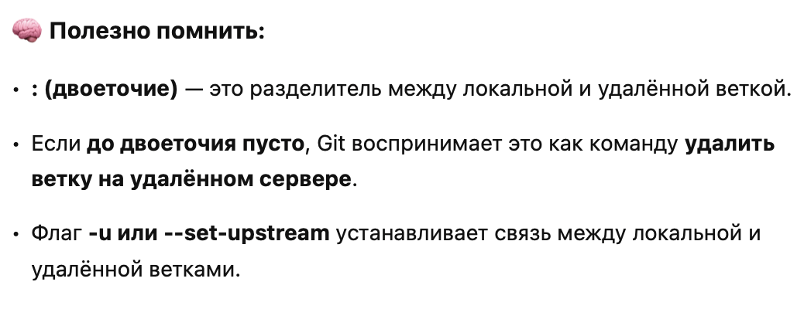
Отправка изменений | git push | git push | git push origin <branch-name> | Указывает удалённый репозиторий, в который вы хотите отправить изменения. | Например, origin — это имя по умолчанию для удалённого репозитория, установленного при клонировании.
 |  | Флаги | --all | Отправляет все локальные ветки в удалённый репозиторий. | Например, main или feature/new-feature. | git push origin main
 |  |  | --tags | Отправляет все теги в удалённый репозиторий. | Полезно для синхронизации тегов между локальным и удалённым репозиторием. | git push --tags
 |  |  | --set-upstream | Устанавливает upstream (сопоставление) для локальной ветки с удалённой веткой. | Это позволяет использовать команду git pull без указания ветки. | git push --set-upstream origin <branch-name>
 |  |  | --force или -f | Принудительно отправляет изменения в удалённый репозиторий, даже если это приводит к переписыванию истории. | Используется с осторожностью, так как может переписать коммиты, которые уже были отправлены. | git push --force origin <branch-name>
 |  |  | --force-with-lease | Принудительно отправляет изменения, но только если локальная версия ветки основана на последней версии удалённой ветки. | Это безопаснее, чем --force, так как предотвращает случайное удаление изменений других участников. | git push --force-with-lease origin <branch-name>
 |  |  | --delete | Удаляет ветку или тег из удалённого репозитория. | Полезно для очистки ненужных веток или тегов. | git push origin --delete <branch-name> git push origin --delete <tag-name>
 |  |  | --quiet или -q | Подавляет вывод сообщений, отображая только ошибки. |  | git push --quiet origin <branch-name>
 |  |  | --verbose или -v | Показывает дополнительную информацию о процессе отправки. |  | git push --verbose origin <branch-name>
 |  |  | --dry-run | Показывает, что будет отправлено в удалённый репозиторий, не выполняя фактическую отправку. | Полезно для проверки, какие изменения будут затронуты. | git push --dry-run origin <branch-name>
 |  | Основные команды | git push origin my-feature:my-feature | Пушит локальную ветку my-feature на удалённый origin | Создаёт/обновляет ветку my-feature на origin
 |  |  | git push origin my-feature:new-name | Пушит локальную ветку my-feature как new-name на origin | На origin появится ветка new-name
 |  |  | git push origin :old-branch | Удаляет ветку old-branch с origin | Эквивалент git push origin --delete old-branch
 |  |  | git push origin HEAD:new-feature | Пушит текущую ветку как new-feature | Удобно при пуше новой ветки с другим именем
 |  |  | git push origin my-feature | Пушит локальную ветку my-feature с тем же именем | Если отслеживается удалённая ветка, обновит её
 |  |  | git push -u origin my-feature:new-feature | Пушит и устанавливает new-feature как отслеживаемую ветку | После этого можно делать просто git push и git pull
Получение изменений с GitHub | git pull | git pull | git pull [<remote>] [<branch>] • <remote> — имя удалённого репозитория (чаще всего origin) • <branch> — имя удалённой ветки (по умолчанию текущая) | Команда git pull — Объединение удалённых изменений | git pull = git fetch + git merge
 |  | Основные команды | git pull | Загружает и сливает изменения из отслеживаемой удалённой ветки
 |  |  | git pull origin main | Загружает и сливает origin/main в текущую ветку
 |  |  | git pull --rebase | Вместо merge делает rebase (более чистая история коммитов)
 |  |  | git pull --no-commit | Загружает и объединяет, но не делает коммит
 |  |  | git pull --ff-only | Только fast-forward pull, иначе ошибка
 |  |  | git pull --allow-unrelated-histories | Используется при объединении несвязанных репозиториев
 | git fetch | git fetch | git fetch [<remote>] [<branch>] • <remote> — имя удалённого репозитория (чаще всего origin) • <branch> — конкретная ветка (опционально) | git fetch загружает обновления из удалённого репозитория, но не сливает их с вашей текущей веткой.
 |  | Основные команды | git fetch | Загружает все ветки и данные из origin, не сливая их
 |  |  | git fetch origin | Загружает все данные из origin
 |  |  | git fetch origin main | Загружает только main из origin
 |  |  | git fetch --all | Загружает обновления со всех удалённых репозиториев
 |  |  | git fetch --prune | Удаляет ссылки на удалённые ветки, которые были удалены в origin
 |  |  | git fetch --dry-run | Показывает, что будет загружено, но ничего не делает
Теги | git tag | git tag |  | Команда git tag в Git используется для создания, отображения, удаления и управления тегами — специальными метками, которые часто применяются для обозначения выпусков/релизов (release) в истории коммитов. | 📌 Основные виды тегов: 1. Легковесные теги (lightweight) — просто указывают на конкретный коммит. 2. Аннотированные теги (annotated) — содержат метаданные: имя автора, дату, сообщение и могут быть подписаны GPG.
 |  | Основные команды | git tag | Просмотр всех тегов
 |  |  | git tag -l "v1.*" | Просмотр тегов с фильтром
 |  | Создание тегов: | git tag v1.0 | Легковесный тег
 |  |  | git tag -a v1.0 -m "Release version 1.0" | Аннотированный тег
 |  |  | git tag -a v1.0 <commit_hash> -m "Message" | Тег на определённый коммит (не HEAD):
 |  | Отправка тегов в удалённый репозиторий: | git push origin v1.0 | Отправить один тег:
 |  |  | git push origin --tags | Отправить все теги:
 |  | Удаление тегов: | git tag -d v1.0 | Локально:
 |  |  | git push origin --delete tag v1.0 | На удалённом:
 |  | Флаги | -a | Создать аннотированный тег.
 |  |  | -m "сообщение" | Добавить сообщение к аннотированному тегу.
 |  |  | -d | Удалить тег (только локально).
 |  |  | -l | Список тегов с возможностью фильтрации (можно указать шаблон).
 |  |  | -f | Перезаписать существующий тег.
 |  |  | -n<num> | Показать аннотацию при списке тегов (например, -n1 покажет 1 строку сообщения).
 |  |  | --contains <коммит> | Показать теги, содержащие указанный коммит.
 |  |  | --sort=<key> | Отсортировать вывод тегов (например, --sort=-creatordate).
 |  |  | --merged | Показать теги, указывающие на коммиты, которые уже вошли в текущую ветку.
 |  |  | --column | Вывод тегов в колонках.
 |  |  | --points-at <коммит> | Показать теги, указывающие на заданный коммит.
 | git clone | git clone | git clone <репозиторий_URL> [папка_назначения] | git clone используется для копирования удалённого репозитория на локальный компьютер. | Что делает git clone: • Скачивает все файлы проекта • Копирует всю историю коммитов • Настраивает origin — удалённый репозиторий • По умолчанию создаёт локальную ветку main или master
 |  | Флаги | --depth <n> | Клонирует только последние n коммитов (shallow clone)
 |  |  | --branch <name> | Клонирует только указанную ветку
 |  |  | --single-branch | Клонирует только одну ветку без всех других
 |  |  | --recurse-submodules | Также инициализирует и клонирует подмодули
 |  |  | --template=<dir> | Указывает шаблонную директорию для создания структуры .git
 |  | Issues | Структура Issue: • Заголовок — краткое описание проблемы • Описание — подробности, как воспроизвести, ожидания и т.д. • Labels (метки) — категории: bug, enhancement, question, и т.д. • Assignees — кому назначена задача • Milestone — к какому релизу/этапу относится • Комментарии — обсуждение, уточнения, решения | Issue — это сообщение или тикет, который используется для: • 📋 Отслеживания ошибок (bugs) • 💡 Предложений по улучшению (feature requests) • 🗣 Обсуждений или вопросов по проекту • ✅ Отметки задач в проекте | Жизненный цикл Issue 1. Создан → обсуждается 2. Назначен → кто-то берёт в работу 3. Фикс внедрён → связан с pull request (можно использовать Fixes #1) 4. Закрыт автоматически при merge PR или вручную
 |  | Labelling (назначение меток) для Issues | ⚙️ Как назначить Label 1. Открой Issue или PR. 2. В боковой панели справа найдите раздел Labels. 3. Нажмите и выберите нужные метки (или создайте свои, если есть доступ). | Label — это цветная метка с текстом, которую можно назначать на: • 📌 Issues — баги, фичи, вопросы и т.д. • 🔃 Pull Requests — чтобы указать тип изменений, статус, приоритет и т.п. | Зачем использовать метки: • 🎯 Быстро находить баги, идеи и типы задач • 🧑‍💻 Упростить вклад авторам (например, искать good first issue) • 📅 Организовать по приоритету и срочности (high priority) • 🔁 Автоматизация (через GitHub Actions, ботов)
 |  |  | Label | Назначение
 |  |  | bug | Сообщение об ошибке
 |  |  | enhancement | Запрос на улучшение
 |  |  | question | Обсуждение или запрос информации
 |  |  | help wanted | Требуется помощь
 |  |  | good first issue | Подходит новичкам
 |  |  | wontfix | Проблема известна, но не будет решаться
 |  |  | documentation | Связано с документацией
 |  | Ветки | Формат ветки | Назначение | Пример | Рекомендации: • Используй kebab-case (- между словами). • Название должно быть коротким и информативным. • Используй префиксы по типу задачи, чтобы упростить навигацию по веткам.
 |  |  | feature/<описание-фичи> | Новая функциональность | feature/user-auth
 |  |  | bugfix/<описание-исправления> | Исправление багов | bugfix/login-error
 |  |  | hotfix/<срочное-исправление> | Срочное исправление в продакшене | hotfix/missing-env-var
 |  |  | chore/<техническое-обновление> | Обслуживание проекта (зависимости, конфиги и т.д.) | chore/update-deps
 |  |  | refactor/<переписка-кода> | Рефакторинг без изменения поведения | refactor/cleanup-user-service
 |  |  | test/<тесты> | Тесты или улучшения покрытия | test/add-user-tests
 |  |  | docs/<документация> | Обновления документации | docs/update-readme
 |  |  | ci/<инфраструктура> | CI/CD и конфигурации пайплайнов | ci/github-actions
 |  |  | perf/<оптимизация> | Улучшение производительности | perf/optimize-db-query
 |  |  | build/<сборка> | Настройки сборки и зависимости | build/docker-config
 |  |  | revert/<id-коммита> | Ветка для отката изменений | revert/4fa2e31
 |  |  | release/<версия> | Подготовка релиза | release/v1.2.0
 |  | HEAD | Что такое HEAD? • Обычно HEAD указывает на последний коммит в текущей ветке. • Если ты находишься на ветке main, HEAD будет указывать на её последний коммит. • Если ты переключился на старый коммит напрямую (git checkout <commit>), HEAD станет “detached” — отсоединённым. | HEAD — это указатель на текущий коммит, то есть на то, где ты сейчас находишься в истории проекта.
 |  |  | Команда | Описание
 |  |  | git checkout HEAD~1 | Перейти на предыдущий коммит
 |  |  | git reset --hard HEAD | Откатить изменения и вернуться к текущему коммиту
 |  |  | git show HEAD | Показать содержимое последнего коммита
 |  |  | git diff HEAD | Показать изменения между рабочей директорией и последним коммитом
 |  | Detached HEAD | В этом состоянии: • Можно экспериментировать • Но новые коммиты не будут привязаны к ветке, если ты не создашь новую | Если ты делаешь git checkout <commit-hash>, ты попадёшь в состояние, когда HEAD больше не указывает на ветку, а напрямую на коммит.
 |  | ❌ Последний коммит (оставить изменения) | git reset --soft HEAD~1 | Удаляет коммит, оставляет файлы как staged
 |  | ❌ Последний коммит (оставить в рабочей копии) | git reset --mixed HEAD~1 | Удаляет коммит и staging, но не трогает файлы
 |  | ❌ Последний коммит (всё удалить) | git reset --hard HEAD~1 | Полный откат — осторожно!
 |  | ❌ Удалить файл из staging | git restore --staged <file> | Файл не будет закоммичен
 |  | ❌ Откатить изменения в файле | git restore <file> | Возврат к последнему коммиту
 |  | 🔁 Отменить коммит (без удаления истории) | git revert <commit_hash> | Создаёт новый коммит с “отменой”
 |  | 🔄 Вернуть ветку к состоянию другой ветки | git reset --hard origin/main | Синхронизация с удалённой веткой
 |  | 🕘 Вернуться к коммиту без смены ветки | git checkout <commit_hash> | Detach HEAD (временное состояние)
 |  | Staged Changes |  | Staged Changes в Git — это изменения, которые добавлены в индекс (staging area) с помощью команды git add, но ещё не закоммичены. Это важный промежуточный этап между редактированием файлов и коммитом. | Почему staged area полезна?
 |  |  | Этап | Команда | Описание
 |  |  | 1. Изменить файл | nano file.py | Внесли изменения в рабочей директории
 |  |  | 2. Добавить в индекс | git add file.py | Изменение попадает в staged area
 |  |  | 3. Закоммитить | git commit -m "..." | Изменение попадает в историю коммитов
 |  |  | Команда | Показывает
 |  |  | git status | Что изменено и что staged
 |  |  | git diff --staged | Что конкретно находится в staged area
 |  |  | git restore --staged file.py | Удалить файл из staged, оставить в рабочем каталоге
 |  | Unstaged Changes | • Unstaged — изменено, но ещё не добавлено • Добавь в staged: git add file.py • Отмени изменения: git restore file.py • Просмотри изменения: git diff | Unstaged Changes — это изменения в файлах, которые ещё не добавлены в индекс (staging area). Они находятся в рабочей директории и будут проигнорированы при коммите, если их не добавить с помощью git add.
 |  |  | Состояние файла | Описание
 |  |  | Untracked | Новый файл, не добавленный в Git
 |  |  | Unstaged | Изменённый файл, но ещё не добавлен в staging area
 |  |  | Staged | Изменение добавлено в staging area, готово к коммиту
 |  |  | Committed | Изменения зафиксированы в истории Git
 |  |  | Команда | Что показывает
 |  |  | git status | Отображает изменённые файлы, не попавшие в staging area
 |  |  | git diff | Показывает строковые различия между HEAD и рабочей директорией
 |  |  | git restore file.py | Отменяет изменения (возвращает файл к последнему коммиту)
 |  | GitHub Releases | 📘 Как создать Release на GitHub (вручную): 1. Перейди во вкладку “Releases” репозитория (или https://github.com/<user>/<repo>/releases). 2. Нажми “Draft a new release”. 3. Укажи: • 🏷️ Tag version (существующий или новый тег). • 🌿 Target branch или коммит. • 📝 Title и описание (например, changelog). • 📎 При необходимости — прикрепи бинарники/архивы (assets). 4. Нажми “Publish release”. | GitHub Releases — это интерфейс GitHub для публикации версий (релизов) проекта, основанный на тегах Git. Он позволяет легко распространять скомпилированные сборки, changelog, и другие файлы, привязанные к определённому коммиту. | 🚀 Зачем использовать GitHub Releases: • 📦 Распространение готовых бинарников или ZIP-архивов. • 📄 Публикация changelog для пользователей. • ⏱️ Удобная история версий. • 🔒 Возможность подписывать релизы (с использованием GPG). • 🛠️ Интеграция с CI/CD (например, GitHub Actions может публиковать релизы автоматически). | Создание релиза из терминала (через CLI): gh release create v1.0.0 \ --title "v1.0.0 - Initial Release" \ --notes "🎉 Initial public release!" \ build.zip
 |  | commit-msg | Файл-хук commit-msg находится в директории: .git/hooks/commit-msg По умолчанию он существует как пример (commit-msg.sample) и неактивен, пока ты не переименуешь его в commit-msg и не сделаешь исполняемым: mv .git/hooks/commit-msg.sample .git/hooks/commit-msg chmod +x .git/hooks/commit-msg | commit-msg — это Git hook (ху́к), который срабатывает при создании коммита и позволяет проверять или изменять сообщение коммита перед его сохранением. | 📌 Как работает? | ✅ Примеры использования: 1. Проверка формата сообщения коммита (например, feat:, fix: и т.д.). 2. Обязательное указание номера задачи (например, JIRA ticket). 3. Блокировка определённых слов (например, “wip”, “temp”).
 |  | post-checkout | Сигнатура и аргументы: Скрипт вызывается Git с тремя аргументами: <old-ref> <new-ref> <flag> • <old-ref> — SHA текущего коммита (до checkout), • <new-ref> — SHA коммита, на который переключаемся, • <flag>: • 0 — обычный git checkout, • 1 — git checkout <file> (то есть только файл, не вся ветка). | post-checkout — это Git hook, который срабатывает после выполнения git checkout. ⚠️ Замечания: • Этот хук не срабатывает при git switch (только checkout, если явно не включить). • Он не запускается при git clone. | 📌 Назначение post-checkout: Хук post-checkout вызывается после: 1. Переключения между ветками, 2. Проверки определённого коммита (git checkout <commit>), 3. Сброса (git checkout -- <file>). Он может быть полезен для: • Очистки кэша/файлов после смены ветки, • Повторной генерации файлов (например, при переходе на другую ветку), • Автоматического запуска скриптов сборки.
 |  | post-update | 📁 Установка: 1. Убедись, что у тебя bare-репозиторий (например, /srv/git/project.git). 2. Перейди в .git/hooks внутри bare-репозитория. 3. Создай или отредактируй post-update: | post-update — Git hook, который срабатывает после получения обновлений на сервере через git push. | 📌 Назначение post-update: Этот хук используется в “bare” репозиториях (на сервере) и срабатывает после успешного git push. Он выполняется на стороне сервера и часто используется для: • 🔄 Обновления рабочих копий (в gitolite, git-shell, git-server), • 📝 Логирования или уведомлений (email, Slack), • 🚀 Развёртывания кода (CI/CD, auto-deploy), • ⚙️ Обновления описания веток (git update-server-info).
 |  | pre-commit | 🔧 Как работает: 1. Git вызывает .git/hooks/pre-commit до открытия окна ввода сообщения. 2. Если скрипт завершится с exit 0 — коммит продолжается. 3. Если exit 1 — коммит отменяется. #!/bin/bash # Проверим, нет ли в staged-файлах console.log if git diff --cached | grep -q "console.log"; then echo "❌ Коммит отменён: найдены console.log" exit 1 fi # Пример автозапуска prettier (для JS-проектов) # npx prettier --write . exit 0 | pre-commit — это Git hook, который срабатывает перед выполнением коммита (git commit), и может предотвратить его, если условия не выполнены. | 📌 Зачем нужен pre-commit: Он позволяет: • ❌ Запретить коммит, если есть неотформатированный код. • ✅ Проверить линтером (eslint, flake8, black, и др.). • 🔒 Предотвратить попадание отладочного кода (например, console.log). • 🧪 Запустить юнит-тесты. • 🧼 Удалить временные файлы и форматировать код. | 🧰 Инструменты: • Python: black, flake8, mypy • JavaScript: eslint, prettier • Автоматизация: pre-commit.com (кросс-языковая система хуков)
 |  | git patch | 📤 Создание патча: 1. 🔄 Из коммитов: Создаёт по одному .patch на каждый коммит: git format-patch <base> Пример: git format-patch origin/main Это создаст .patch-файлы для всех коммитов после origin/main. 2. 🧾 Из изменений (без коммита): git diff > changes.patch Можно указать конкретный файл: git diff file.py > my.patch | Git Patch — это способ сохранить изменения в коде в виде файла, который потом можно применить к другому репозиторию или ветке. Это удобно для пересылки изменений, ревью или архивирования. | 📌 Что такое “патч”? Патч-файл (.patch или .diff) содержит: • Разницу между коммитами или ветками, • Метаданные (автор, дата, сообщение коммита), • Сами изменения в формате unified diff. | 📦 Пример use-case: 1. Ты сделал 3 коммита и хочешь отправить их на ревью по почте: git format-patch -3 2. Другой разработчик скачивает .patch и применяет: git am 0001-*.patch
 |  | submodules | 🧰 Основные команды 1. ✅ Добавить подмодуль git submodule add <URL> <папка> Пример: git submodule add https://github.com/some/lib.git libs/lib Создаст: • папку libs/lib, • файл .gitmodules. 2. 📥 Клонировать репозиторий с подмодулями: git clone --recurse-submodules <URL> Или если уже клонировал: git submodule update --init --recursive | Git Submodules — способ включить один Git-репозиторий внутрь другого как подмодуль (вложенный проект). 📌 Когда использовать: • Много репозиториев, зависящих друг от друга (например, libs, SDKs). • Один проект использует другой как зависимость (например, сайт и CMS). • Хочешь держать отдельную историю для общей библиотеки. | Что создаётся: • .gitmodules — конфигурация подмодулей: [submodule "libs/lib"] path = libs/lib url = https://github.com/some/lib.git • libs/lib — подмодуль (ссылается на конкретный коммит!).
 |  |  | git submodule add <URL> <папка> | Добавить подмодуль | Создаст: • папку libs/lib, • файл .gitmodules. | git submodule add https://github.com/some/lib.git libs/lib
 |  |  | git clone --recurse-submodules <URL> | Клонировать репозиторий с подмодулями: |  | git submodule update --init --recursive
 |  |  | git submodule update --remote --merge | Обновить подмодули:
 |  | gh(GITHUB CLI) | brew install gh | gh — это официальная CLI (Command Line Interface) для GitHub, позволяющая управлять репозиториями, issues, pull requests и др. прямо из терминала. | Полезные флаги
 |  |  | gh auth login | Аутентификация | Интерактивно авторизует через браузер или токен.
 |  |  | gh repo clone owner/repo | Клонирует репозиторий | gh repo clone <repository-url>
 |  |  | gh repo create [имя] [флаги] | Создаёт новый репозиторий | ФЛАГИ | gh repo create my-project --public --source=. --push
 |  |  | gh repo view | Показывает информацию о репо
 |  |  | gh issue list | Список issues | ФЛАГИ | gh issue list --label bug --state open
 |  |  | gh issue create | Создать issue
 |  |  | gh pr list | Список pull requests
 |  |  | gh pr create | Создать pull request |  | gh pr create --base main --head feature/login --title "Add login" --body "Implements login UI"
 |  |  | gh pr checkout <номер> | Переключиться на PR ветку
 |  |  | gh pr merge | Смерджить pull request
 |  | git reflog | журнал ссылок (reference log) | Команда git reflog показывает историю изменений ссылок (например, HEAD, branch) в вашем локальном репозитории, включая коммиты, которые больше не видны через обычный git log. | • Восстановить коммиты после git reset, rebase, amend или commit --amend • Найти утерянные изменения • Откатиться к предыдущему состоянию ветки • Найти хеш нужного коммита | git reflog 7f3d3c1 HEAD@{0}: reset: moving to HEAD~1 b19a07f HEAD@{1}: commit: fix: update login logic 8a6e9fd HEAD@{2}: commit (amend): feat: add login button
 |  | git bisect | бинарный поиск коммита, вызвавшего баг | git bisect помогает найти точный коммит, в котором впервые появилась ошибка, используя бинарный поиск по истории. | 🧠 Зачем использовать? Когда ты знаешь: • ❌ В какой-то точке код сломан (текущий коммит) • ✅ А в другом коммите всё было ок (ранний стабильный) И не хочешь проверять все коммиты вручную. | git bisect start git bisect bad # текущий коммит с багом git bisect good <hash> # рабочий коммит Теперь ты можешь: • Посмотреть git show <commit_hash> • Проверить автора и изменения • Создать баг-репорт или revert
 |  | git worktree | Основные команды | Команда git worktree позволяет создать дополнительные директории (working trees), которые используют один и тот же репозиторий .git, но могут находиться на разных ветках. Это очень полезно, если ты хочешь: • работать одновременно с несколькими ветками, • тестировать изменения параллельно, • собирать релиз отдельно от основной разработки. | 📦 Зачем нужен git worktree? • ✅ Одновременная работа с несколькими ветками без лишних клонов • ✅ Изоляция окружений (например, main, feature, hotfix) • ✅ Удобно в CI/CD, если нужно собирать проект из разных веток • ✅ Быстрее, чем git clone
 |  | git attributes | <путь или шаблон> <атрибут>[=значение] *.txt text *.sh eol=lf *.png binary | Файл .gitattributes позволяет настраивать, как Git должен обрабатывать определённые файлы в репозитории: • текстовые/бинарные различия, • авто-конвертация окончания строк, • исключения из слияний, • форматирование diff’ов, • и другое. | 📁 Где находится Файл .gitattributes располагается: • либо в корне проекта, • либо в любом подкаталоге (будет применяться к файлам внутри этой папки). | 🧩 Примеры использования
 |  | git lfs | git lfs install git lfs track "*.psd" git add .gitattributes | git lfs (Large File Storage) — это расширение для Git, которое позволяет хранить большие файлы вне самого репозитория, но при этом работать с ними так, как будто они находятся в Git-е. 📦 Где хранятся реальные файлы? • На сервере Git LFS. • Например, если ты используешь GitHub, файлы хранятся в их LFS-хранилище. | 🔧 Зачем нужен Git LFS? Git плохо работает с файлами: • 📷 изображениями (.png, .jpg) • 🎞 видео и аудио (.mp4, .mp3) • 📦 бинарными архивами (.zip, .psd, .exe) • 🧠 моделями ML (.h5, .pth, .pb) Git LFS позволяет: • Хранить сами файлы отдельно (в LFS storage), • А в Git класть ссылку-плейсхолдер (~130 байт) на них. | git add image.png # добавляется в LFS git commit -m "Добавил изображение" git push origin main # пушит и ссылку в Git, и файл в LFS *.png filter=lfs diff=lfs merge=lfs -text *.mp4 filter=lfs diff=lfs merge=lfs -text
 |  | GitHub Actions |  | GitHub Actions — это встроенная CI/CD-система GitHub, позволяющая автоматизировать задачи, такие как тестирование, сборка, деплой и многое другое, прямо из репозитория.

Стратегии merge
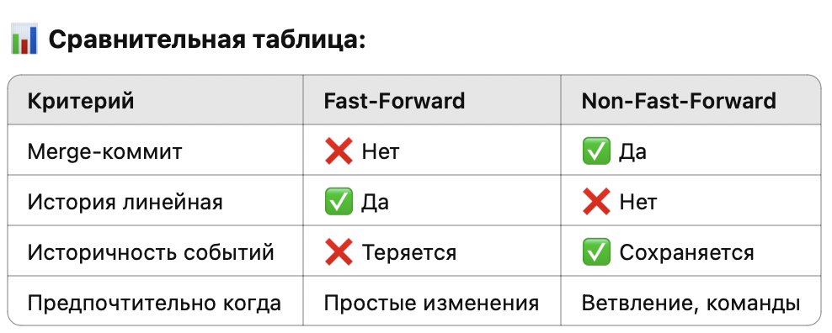
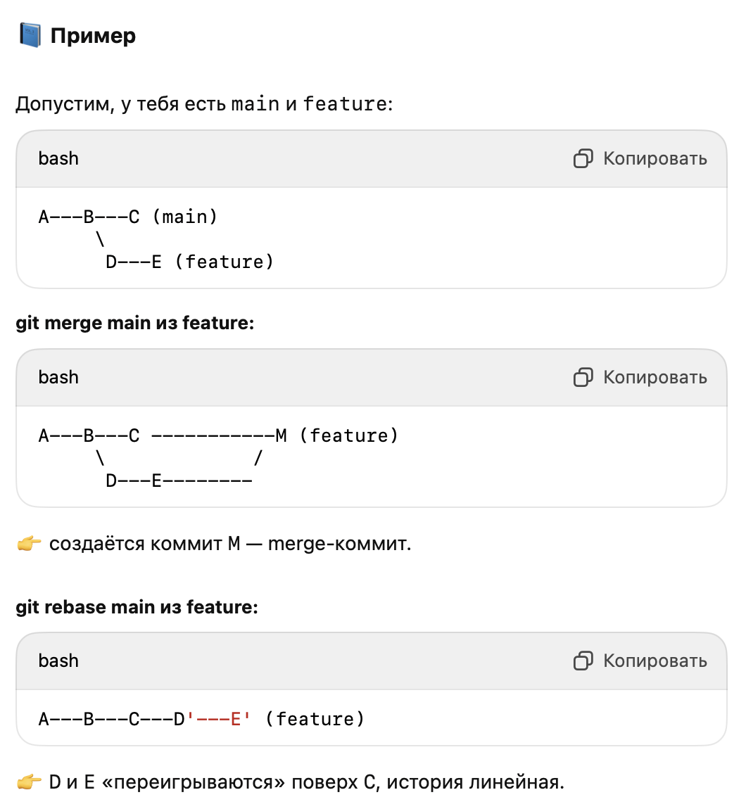
Термин | Синтаксис | Определение | Дополнительно | Пример
merge vs rebase | Свойство | git merge | git rebase
 | 📜 История | Сохраняет все ветвления и коммиты | Делает историю линейной, переписывает коммиты
 | 🔀 Ветка | Объединяет ветки, создавая merge-коммит | Перемещает коммиты текущей ветки поверх другой
 | 🧱 Коммиты | История ветвления сохраняется | Коммиты переписываются
 | 🤝 Совместная работа | Хорошо подходит для публичных веток | Лучше использовать на локальных ветках
 | 🔧 Конфликты | При мёрже — один раз | При ребейзе — на каждом коммите
 | Ситуация | Рекомендация
 | Работа в команде | merge
 | Подготовка к push в свою ветку | rebase
 | Убрать “лишние” ветвления | rebase
 | История важна и должна быть точной | merge
Merge Strategies |  | Fast Forward (FF) Non-Fast Forward Rebase Squash Cherry Picking
Fast-Forward vs Non-FF | Fast-Forward (FF) | Слияние без создания дополнительного коммита. Просто сдвигает указатель ветки на более новый коммит. | ✅ Используется когда: • История линейна. • Нет новых коммитов в main после ветвления. • Нет необходимости в фиксировании точки слияния. | git merge feature # по умолчанию fast-forward | 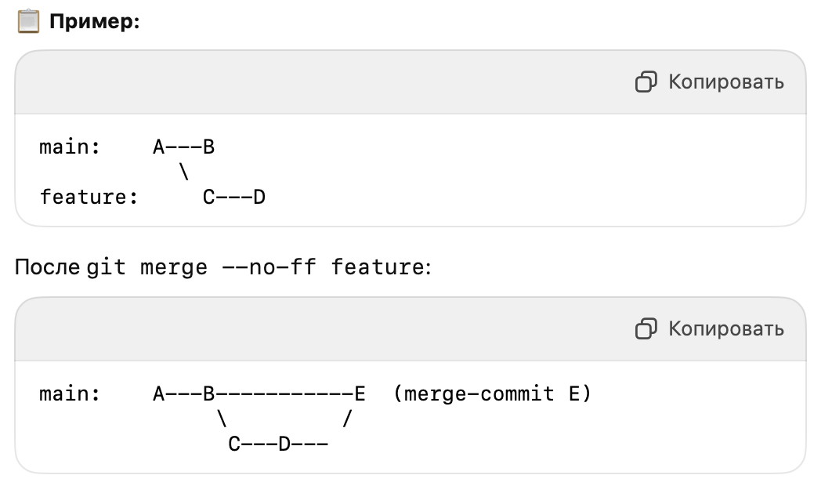
🔧 Вывод: • Используй --no-ff, если хочешь отслеживать ветки и коммиты в истории. • Оставь FF для мелких фиксов и простых мержей, чтобы не засорять историю. | Non-Fast-Forward (Non-FF) | Создаётся merge-коммит, объединяющий истории двух веток. | ✅ Используется когда: • Хочется сохранить точку объединения веток (удобно для истории). • Командная работа и нужна видимость: когда, кто и что вмержил. • Используешь Git Flow или pull-request подход. | git merge --no-ff feature

